Sheet1
CG命名及描述

序号 | CG图片 | 文件ID | CG命名 | CG英文名 | CG描述
1 | 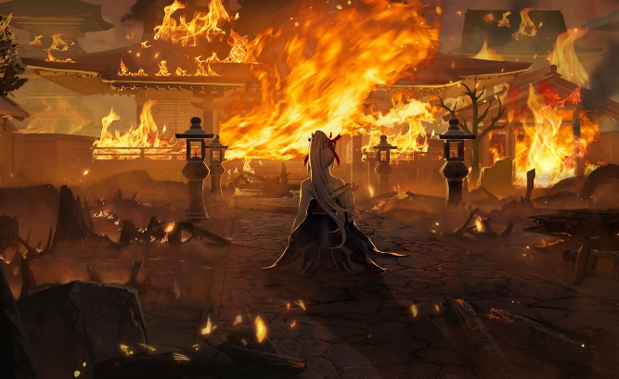 | scene_story_fire_2 | 烈火守望 | Fire's watch | 即使百年，即使万死，为主殿军，必使火焰生生不息。
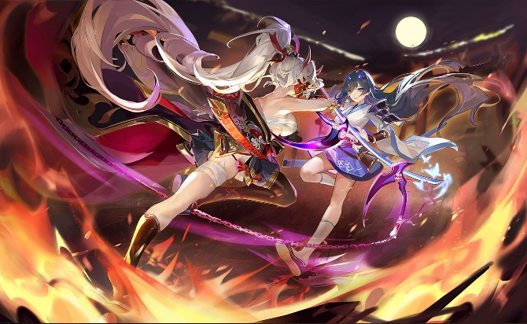 2 |  | scene_story_fire_1 | 燃烧殆尽 | Burndown | 燚耀归程中，数百年的相约、相守、相杀……
3 | 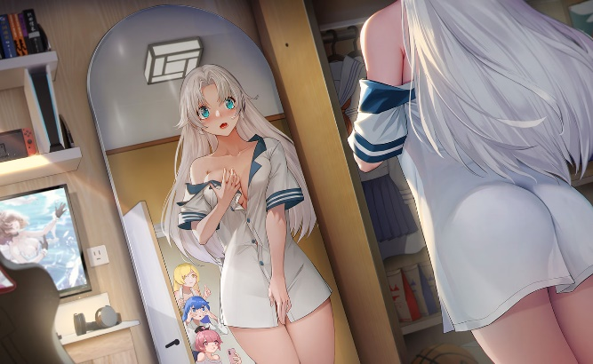 | scene_story_female_1 | 珍贵影像 | Eyes only | 被队长强烈勒令删除的照片。 ——出自妮娜之手
4 | 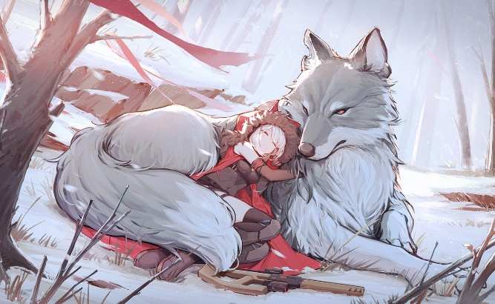 | scene_cg_storybook_1 | 狼的温暖 | Wolf's warmth | 露比揉揉惺忪的睡眼，“沃尔，早上好。”“嗷呜~”
5 | 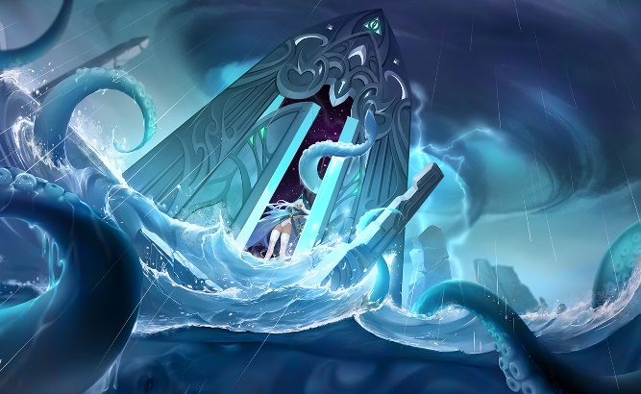 | scene_cg_deepsea_4 | 自海深处 | In deep sea | 待洗刷的罪孽，这世界的救主，已归来！
6 | 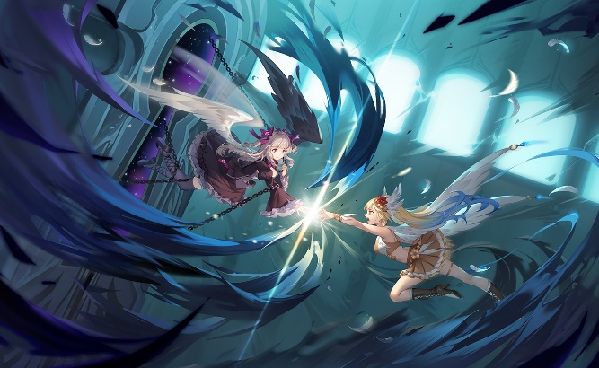 | scene_cg_deepsea_1 | 再见丽姬娅 | See you | 如果是为了你的笑容，拯救一下这个世界也无妨。
7 | 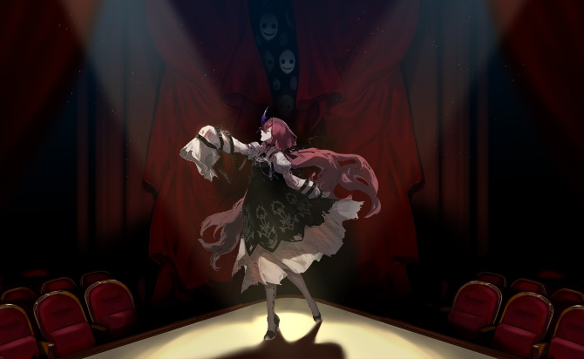 | scene_cg_terror_3 | 剧院幽灵 | Theatre phantom | 听，是来自毁灭的邀请，邀你共赴深渊。
8 | 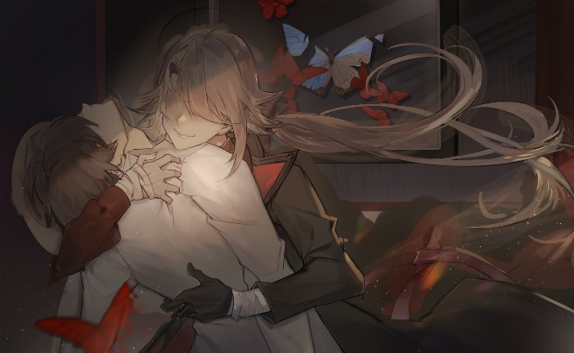 | scene_cg_terror_2 | 找到你了 | Find you | 我找到你，从此永不分离。
9 | 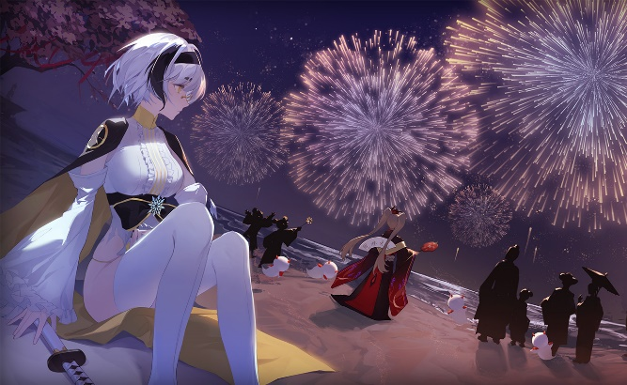 | scene_cg_fireworks_1 | 夜空花火 | Petard's night | 人生一如转瞬即逝的花火，既然如此短暂，那便尽力绚烂。
10 | 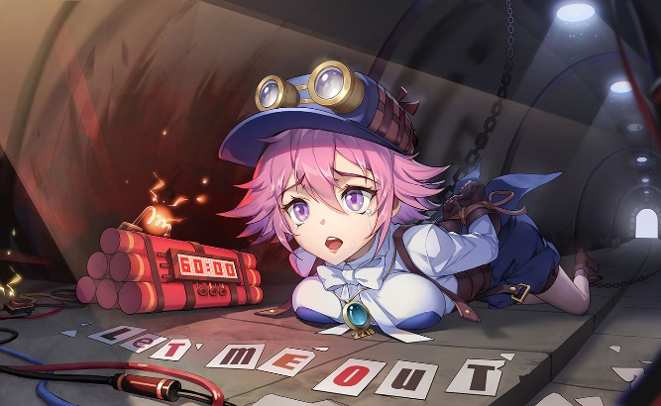 | scene_cg_riddle_1 | 放我出去 | let me out | 这被操控的一切，让人窒息。
11 | 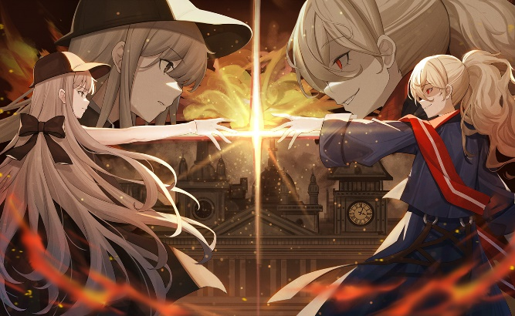 | scene_cg_riddle_4 | 宿敌重逢 | Enemies' reunion | “亲爱的夏洛特，但愿这场会面我能穿着得体。” “体面其表，流氓其质。”
12 | 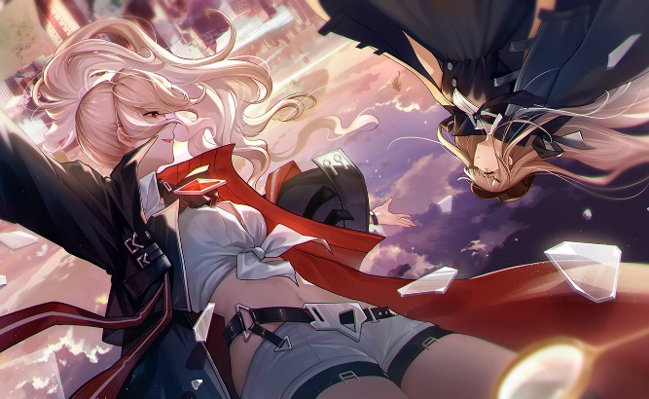 | scene_cg_riddle_3 | 颠倒世界 | Reversal world | 人不过是个燃烧着往下坠的铅锤，烟袅袅上升，我们却滚滚而下。
13 | 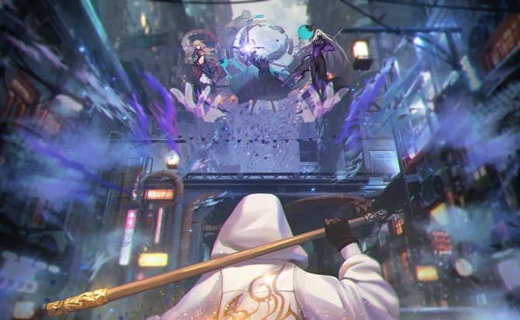 | scene_cg_animal_1 | 无尽斗战 | Never stopping | 我所见者，一隙之光。我所求者，一战诸天。
14 | 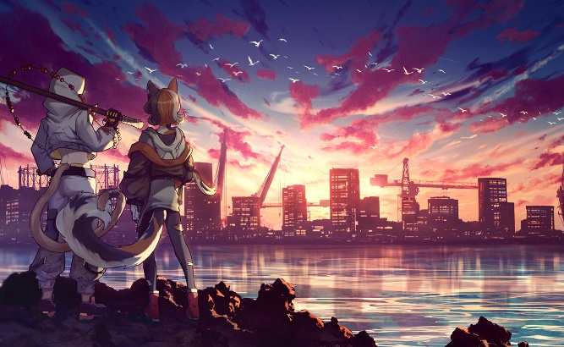 | scene_cg_animal_2 | 未知惊喜 | The unknown | 量子世界，未知才是常态。下一刻，会是惊喜……吗？
15 | 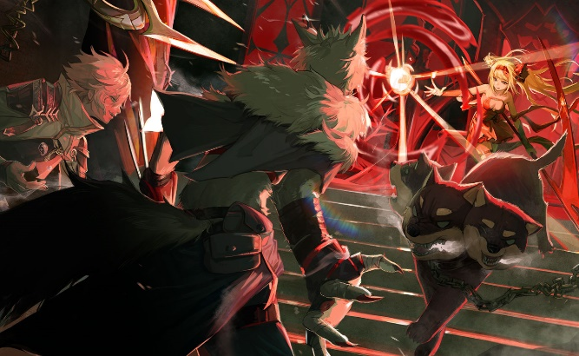 | scene_cg_dusk_2 | 向前一步 | Break through | 这一成不变的雪原，终于有些变化了！
16 | 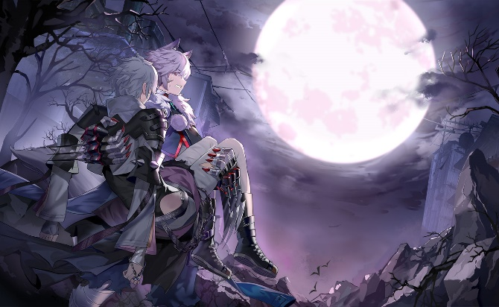 | scene_cg_dusk_3 | 月下悲鸣 | Moon's lament | “没关系……我已经……看过极光了……” “你这个骗子！骗子！你把眼睛睁开……！！”

